Канистра
 |  |  |  |  |  |  |  |  | ПРОСЧИТАТЬ ЗАКАЗ
Наименование | Артикул | Кол-во в упак. | Ед. изм. | Оптовая цена от 100 т.р. с НДС | Оптовая цена от 300 т.р. с НДС | Оптовая цена от 1000 т.р. с НДС | Фото | кол-во | итого | итого | итого
 |  |  |  | №1 | №2 | №3 |  |  | №1 | №2 | №3
Канистра стальная 5 л, 10 л и 20 л
Канистра металлическая КС-5 (толщина стали 0,7 - 0,8мм, 5 литров) | 101351-5 |  | шт. | 1,032.00 ₽ | 990.00 ₽ | 908.00 ₽ |  |  | 0 ₽ | 0 ₽ | 0 ₽
Канистра металлическая КС-10 (толщина стали 0,7 - 0,8мм, 10 литров) | 101351-1 |  | шт. | 1,157.00 ₽ | 1,110.00 ₽ | 1,018.00 ₽ |  |  | 0 ₽ | 0 ₽ | 0 ₽
Канистра металлическая КС-20 (толщина стали 0,7 - 0,8мм, 20 литров) | 101351-3 |  | шт. | 1,300.00 ₽ | 1,248.00 ₽ | 1,144.00 ₽ | 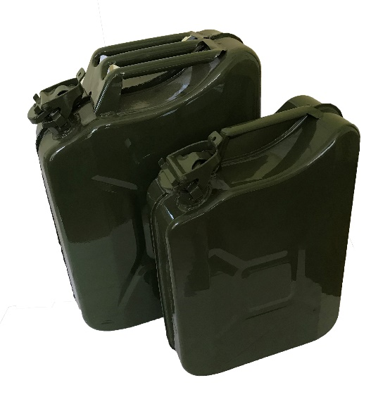 |  | 0 ₽ | 0 ₽ | 0 ₽
Канистра стальная 5 л, 10 л и 20 л с винтовой крышкой
Канистра металлическая КС-5 (5 литров) с винтовой крышкой | 101351-9 |  | шт. | 1,032.00 ₽ | 990.00 ₽ | 908.00 ₽ | 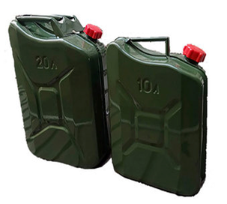 |  | 0 ₽ | 0 ₽ | 0 ₽
Канистра металлическая КС-10 (10 литров) с винтовой крышкой | 101351-10 |  | шт. | 1,157.00 ₽ | 1,110.00 ₽ | 1,018.00 ₽ |  |  | 0 ₽ | 0 ₽ | 0 ₽
Канистра металлическая КС-20 (20 литров) с винтовой крышкой | 101351-11 |  | шт. | 1,300.00 ₽ | 1,248.00 ₽ | 1,144.00 ₽ |  |  | 0 ₽ | 0 ₽ | 0 ₽
Канистра алюминиевая
Канистра алюминиевая КА-10 (10 литров) | 101,372 |  | шт. | 1,750.00 ₽ | 1,680.00 ₽ | 1,540.00 ₽ |  |  | 0 ₽ | 0 ₽ | 0 ₽
Канистра алюминиевая КА-20 (20 литров) | 101,373 |  | шт. | 2,400.00 ₽ | 2,304.00 ₽ | 2,112.00 ₽ |  |  | 0 ₽ | 0 ₽ | 0 ₽

 |  |  |  |  |  |  |  | 0 | 0 ₽ | 0 ₽ | 0 ₽

Решетка для барбекю
 |  |  |  |  |  |  |  |  | ПРОСЧИТАТЬ ЗАКАЗ
Наименование | Артикул | Кол-во в упак. | Ед. изм. | Оптовая цена от 100 т.р. с НДС | Оптовая цена от 300 т.р. с НДС | Оптовая цена от 1000 т.р. с НДС | Фото | кол-во | итого | итого | итого
 |  |  |  | №1 | №2 | №3 |  |  | №1 | №2 | №3
Гриль складной "Лидер"
Гриль складной "Лидер" оксидированный (габарит 350х250мм, высота разлож. 150мм, масса нетто 0.4кг. В комплекте щипцы для приготовления. Упаковано в индивидуальную многоразовую коробку и в групповую коробку) | 101,409 | 1 | шт. | 219.00 ₽ | 210.00 ₽ | 193.00 ₽ | 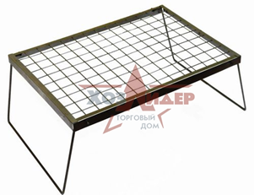 |  | 0 ₽ | 0 ₽ | 0 ₽
Тарелка нержавеющая
Тарелка нержавеющая (нерж. сталь 0,8мм, D - 168 мм, H - 24 мм) |  | 100 | шт. |  |  |  |  |  | 0 ₽ | 0 ₽ | 0 ₽
Решетка для барбекю "Лидер" универсальная (покрытие оксид)
Решетка для барбекю "Лидер - мини" универсальная (290 х 190 х 18мм, вес 0,39кг, покрытие оксид, групповая упаковка 680 х 460 х 410мм) | 101,401 | 28 | шт. | 225.00 ₽ | 216.00 ₽ | 198.00 ₽ |  |  | 0 ₽ | 0 ₽ | 0 ₽
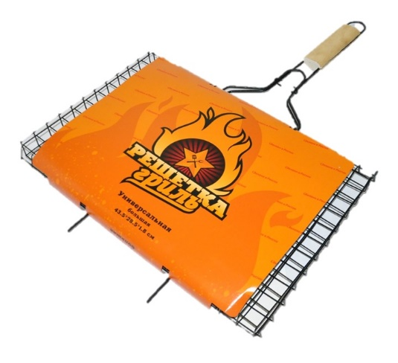
Решетка для барбекю "Лидер" универсальная квадратная (290 х 290 х 18мм, вес 0,550кг, покрытие оксид, групповая упаковка 680 х 460 х 410мм) | 101,418 | 25 | шт. | 294.00 ₽ | 282.00 ₽ | 259.00 ₽ |  |  | 0 ₽ | 0 ₽ | 0 ₽
Решетка для барбекю "Лидер" универсальная малая (310 х 210 х 18мм, вес 0,490кг, покрытие оксид, групповая упаковка 680 х 460 х 410мм) | 101,402 | 25 | шт. | 257.00 ₽ | 246.00 ₽ | 226.00 ₽ |  |  | 0 ₽ | 0 ₽ | 0 ₽
Решетка для барбекю "Лидер" универсальная средняя (360 х 260 х 18мм, вес 0,600кг, покрытие оксид, групповая упаковка 680 х 460 х 410мм) | 101,403 | 20 | шт. | 294.00 ₽ | 282.00 ₽ | 259.00 ₽ |  |  | 0 ₽ | 0 ₽ | 0 ₽
Решетка для барбекю "Лидер" универсальная большая (435 х 285 х 18мм, вес 0,710кг, покрытие оксид, групповая упаковка 680 х 460 х 410мм) | 101,404 | 20 | шт. | 332.00 ₽ | 318.00 ₽ | 292.00 ₽ |  |  | 0 ₽ | 0 ₽ | 0 ₽
Решетка для барбекю "Лидер" глубокая (покрытие оксид)
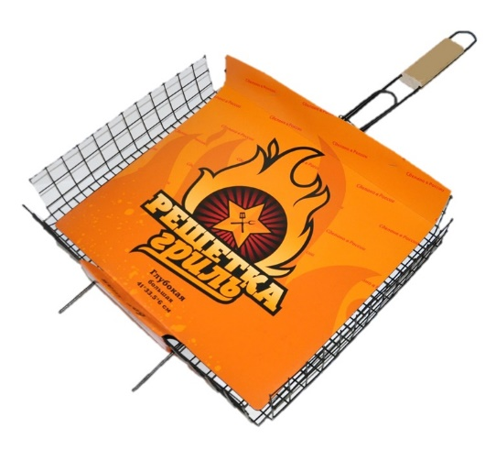
Решетка для барбекю глубокая "МАЛАЯ" покрытие оксид, (Размер основания 260х235мм. Общая длина 615мм. Глубина 60мм. Вес 0,56кг, групповая упаковка 680 х 460 х 410мм) | 101,405 | 20 | шт. | 307.00 ₽ | 294.00 ₽ | 270.00 ₽ |  |  | 0 ₽ | 0 ₽ | 0 ₽
Решетка для барбекю глубокая "СРЕДНЯЯ" покрытие оксид, (Размер основания 360х285мм. Глубина 60мм. Общая длина 670мм. Вес 0,73кг, групповая упаковка 820 х 450 х 400мм) | 101,406 | 20 | шт. | 344.00 ₽ | 330.00 ₽ | 303.00 ₽ |  |  | 0 ₽ | 0 ₽ | 0 ₽
Решетка для барбекю глубокая "БОЛЬШАЯ" покрытие оксид, (Размер основания 410х335мм. Глубина 60мм. Общая длина 715мм. Вес 0,88кг, групповая упаковка 820 х 450 х 400мм) | 101,407 | 20 | шт. | 388.00 ₽ | 372.00 ₽ | 341.00 ₽ |  |  | 0 ₽ | 0 ₽ | 0 ₽

 |  |  |  |  |  |  |  | 0 | 0 ₽ | 0 ₽ | 0 ₽

Парник
 |  |  |  |  |  |  |  |  | ПРОСЧИТАТЬ ЗАКАЗ
Наименование | Артикул | Кол-во в упак. | Ед. изм. | Оптовая цена от 100 т.р. с НДС | Оптовая цена от 300 т.р. с НДС | Оптовая цена от 1000 т.р. с НДС | Фото | кол-во | итого | итого | итого
 |  |  |  | №1 | №2 | №3 |  |  | №1 | №2 | №3
Парники, укрывной материал, дуги, колышки садовые
Комплект садовых колышек из 10шт. (ПВХ, L-1000мм, D-16мм) | 101,322 | 10 | упак. | 144.00 | 138.00 | 127.00 | 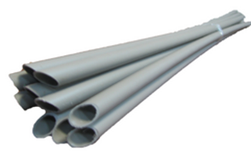 |  | 0 ₽ | 0 ₽ | 0 ₽
Дуга парниковая пластмассовая 2,5 м, D-16мм | 100,051 | 100 | шт. | 35.00 | 33.00 | 31.00 |  |  | 0 ₽ | 0 ₽ | 0 ₽
Укрывной материал для парника "Удачный урожай " 3 метра (под 4 дуги, плотность 40г/м2) | 101,370 | 10 | шт. | 232.00 | 222.00 | 204.00 |  |  | 0 ₽ | 0 ₽ | 0 ₽
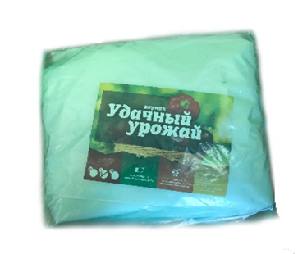
Укрывной материал для парника "Удачный урожай " 4 метра, (под 4 дуги, плотность 40г/м2 ) | 101,345 | 10 | шт. | 257.00 | 246.00 | 226.00 |  |  | 0 ₽ | 0 ₽ | 0 ₽
Укрывной материал для парника "Удачный урожай " 4 метра, (под 5 дуг, плотность 40г/м2) | 101,346 | 10 | шт. | 269.00 | 258.00 | 237.00 |  |  | 0 ₽ | 0 ₽ | 0 ₽
Укрывной материал для парника "Удачный урожай " 5 метров, (под 6 дуги, плотность 40г/м2) | 101,347 | 10 | шт. | 307.00 | 294.00 | 270.00 |  |  | 0 ₽ | 0 ₽ | 0 ₽
Укрывной материал для парника "Удачный урожай " 6 метров, (под 7 дуг, плотность 40г/м2) | 101,348 | 10 | шт. | 344.00 | 330.00 | 303.00 |  |  | 0 ₽ | 0 ₽ | 0 ₽
Укрывной материал для парника "Удачный урожай " 8 метров, (под 9 дуг, плотность 40г/м2) | 101,349 | 10 | шт. | 407.00 | 390.00 | 358.00 |  |  | 0 ₽ | 0 ₽ | 0 ₽
Парник "Удачный урожай " в сборе, 3 метра (дуги 4шт, укрывной материал 40г/м2) | 101,344 | 10 | шт. | 394.00 | 378.00 | 347.00 |  |  | 0 ₽ | 0 ₽ | 0 ₽
Парник - эконом "Удачный урожай" в сборе, 4 метра (дуги 4шт, укрывной материал 40г/м2) | 100,052 | 10 | шт. | 419.00 | 402.00 | 369.00 |  |  | 0 ₽ | 0 ₽ | 0 ₽
Парник "Удачный урожай" в сборе, 4 метра (дуги 5шт, укрывной материал 40г/м2) | 100,053 | 10 | шт. | 469.00 | 450.00 | 413.00 |  |  | 0 ₽ | 0 ₽ | 0 ₽
Парник "Удачный урожай" в сборе, 5 метров (дуги 6шт, укрывной материал 40г/м2) | 100,561 | 10 | шт. | 544.00 | 522.00 | 479.00 |  |  | 0 ₽ | 0 ₽ | 0 ₽
Парник "Удачный урожай" в сборе, 6 метров (дуги 7шт, укрывной материал 40г/м2) | 100,054 | 10 | шт. | 619.00 | 594.00 | 545.00 |  |  | 0 ₽ | 0 ₽ | 0 ₽
Парник "Удачный урожай" в сборе, 8 метров (дуги 9шт, укрывной материал 40г/м2) | 100,055 | 10 | шт. | 757.00 | 726.00 | 666.00 |  |  | 0 ₽ | 0 ₽ | 0 ₽

 |  |  |  |  |  |  |  | 0 | 0 ₽ | 0 ₽ | 0 ₽

Шланги
 |  |  |  |  |  |  |  |  | ПРОСЧИТАТЬ ЗАКАЗ
Наименование | Артикул | Кол-во в упак. | Ед. изм. | Оптовая цена от 100 т.р. с НДС | Оптовая цена от 300 т.р. с НДС | Оптовая цена от 1000 т.р. с НДС | Фото | кол-во | итого | итого | итого
 |  |  |  | №1 | №2 | №3 |  |  | №1 | №2 | №3
Шланг поливочный "Удачный урожай" прозрачный
Шланг поливочный ПВХ "Удачный урожай" прозрачный D-3/4" L-25м, толщина стенки 1,2мм | 101,316 | 1 | шт. | 625.00 ₽ | 600.00 ₽ | 550.00 ₽ |  |  | 0 ₽ | 0 ₽ | 0 ₽
Шланг поливочный ПВХ "Удачный урожай" прозрачный D-3/4" L-20м, толщина стенки 1,2мм | 101,317 | 1 | шт. | 500.00 ₽ | 480.00 ₽ | 440.00 ₽ |  |  | 0 ₽ | 0 ₽ | 0 ₽
Шланг поливочный ПВХ "Удачный урожай" прозрачный D-1/2" L-25м, толщина стенки 1,2мм | 101,318 | 1 | шт. | 490.00 ₽ | 471.00 ₽ | 432.00 ₽ | 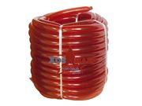 |  | 0 ₽ | 0 ₽ | 0 ₽
Шланг поливочный ПВХ "Удачный урожай" прозрачный D-1/2" L-20м, толщина стенки 1,2мм | 101,321 | 1 | шт. | 393.00 ₽ | 377.00 ₽ | 346.00 ₽ |  |  | 0 ₽ | 0 ₽ | 0 ₽
Шланг поливочный "Удачный урожай" непрозрачный
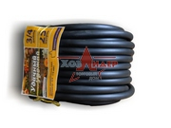
Шланг поливочный ПВХ "Удачный урожай" непрозрачный D-3/4" L-25м, толщина стенки 1,2мм | 101,319 | 1 | шт. | 500.00 ₽ | 480.00 ₽ | 440.00 ₽ |  |  | 0 ₽ | 0 ₽ | 0 ₽
Шланг поливочный ПВХ "Удачный урожай" непрозрачный D-3/4" L-20м, толщина стенки 1,2мм | 101,320 | 1 | шт. | 400.00 ₽ | 384.00 ₽ | 352.00 ₽ |  |  | 0 ₽ | 0 ₽ | 0 ₽
Шланг поливочный ПВХ "Удачный урожай" непрозрачный D-1/2" L-25м, толщина стенки 1,2мм | 101,323 | 1 | шт. | 390.00 ₽ | 375.00 ₽ | 344.00 ₽ |  |  | 0 ₽ | 0 ₽ | 0 ₽
Шланг поливочный ПВХ "Удачный урожай" непрозрачный D-1/2" L-20м, толщина стенки 1,2мм | 101,324 | 1 | шт. | 313.00 ₽ | 300.00 ₽ | 275.00 ₽ |  |  | 0 ₽ | 0 ₽ | 0 ₽
Шланг поливочный "Атлант"
Шланг ПВХ высокопрочный "АТЛАНТ" 3/4, L-18м, толщина стенки 2,7 мм, вес 4 кг | 101,342 | 1 | шт. | 750.00 ₽ | 720.00 ₽ | 660.00 ₽ | 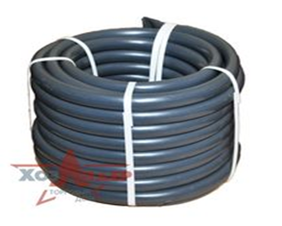 |  | 0 ₽ | 0 ₽ | 0 ₽
Шланг резиновый 3/4, L-18м, толщина стенки 2 мм, вес 3 кг | 101,350 | 1 | шт. | 700.00 ₽ | 672.00 ₽ | 616.00 ₽ | 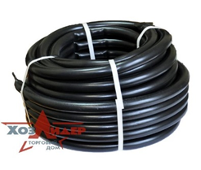 |  | 0 ₽ | 0 ₽ | 0 ₽

 |  |  |  |  |  |  |  | 0 | 0 ₽ | 0 ₽ | 0 ₽

Грабли
 |  |  |  |  |  |  |  |  | ПРОСЧИТАТЬ ЗАКАЗ
Наименование | Артикул | Кол-во в упак. | Ед. изм. | Оптовая цена от 100 т.р. с НДС | Оптовая цена от 300 т.р. с НДС | Оптовая цена от 1000 т.р. с НДС | Фото | кол-во | итого | итого | итого
 |  |  |  | №1 | №2 | №3 |  |  | №1 | №2 | №3
Грабли веерные оцинкованные 15-ти зубые "Лидер" в сборе
Грабли веерные оцинкованные 15-ти зубые "Лидер" в сборе с усиленным металлическим фиксатором | 101,343 | 12 | шт. | 269.00 ₽ | 258.00 ₽ | 237.00 ₽ | 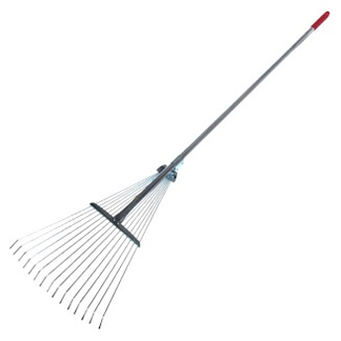 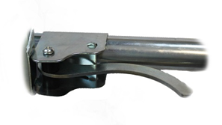 |  | 0 ₽ | 0 ₽ | 0 ₽
Грабли веерные малые оцинкованные 9-ти зубые "Лидер" в сборе с усиленным металлическим фиксатором | 101,371 | 12 | шт. | 250.00 ₽ | 240.00 ₽ | 220.00 ₽ | 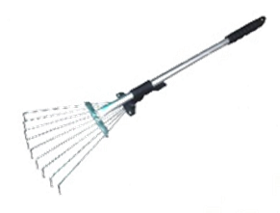 |  | 0 ₽ | 0 ₽ | 0 ₽

 |  |  |  |  |  |  |  | 0 | 0 ₽ | 0 ₽ | 0 ₽

Секатор
 |  |  |  |  |  |  |  |  | ПРОСЧИТАТЬ ЗАКАЗ
Наименование | Артикул | Кол-во в упак. | Ед. изм. | Оптовая цена от 100 т.р. с НДС | Оптовая цена от 300 т.р. с НДС | Оптовая цена от 1000 т.р. с НДС | Фото | кол-во | итого | итого | итого
 |  |  |  | №1 | №2 | №3 |  |  | №1 | №2 | №3
Секатор 220мм с зубом и без зуба
Секатор МОДЕРН 210мм оцинкованный Твердость закалки 45 HRS | 101,420 | 60 | шт. | 232.00 ₽ | 222.00 ₽ | 204.00 ₽ | 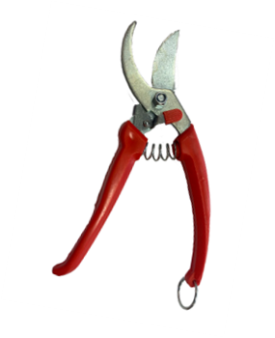 |  | 0 ₽ | 0 ₽ | 0 ₽
Секатор 220мм с зубом оцинкованный (нижние лезвие с 5 зубами), твердость закалки 45 HRs | 101,415 | 50 | шт. | 198.00 ₽ | 190.00 ₽ | 174.00 ₽ | 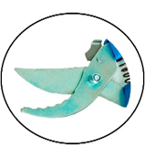 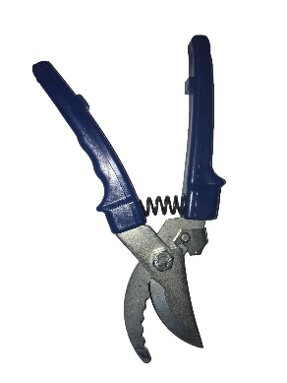 |  | 0 ₽ | 0 ₽ | 0 ₽
Секатор 220мм без зуба оцинкованный, твердость закалки 45 HRs | 101,416 | 50 | шт. | 198.00 ₽ | 190.00 ₽ | 174.00 ₽ | 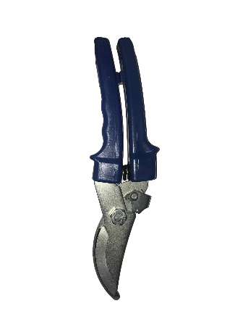 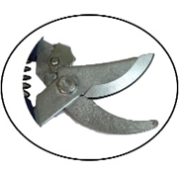 |  | 0 ₽ | 0 ₽ | 0 ₽
Секатор 220мм универсальный (с обратной подрезкой) оцинкованный (нижние лезвие с заточкой +2 зуба), твердость закалки 45 HRs | 101,417 | 50 | шт. | 198.00 ₽ | 190.00 ₽ | 174.00 ₽ | 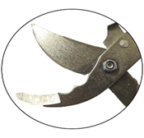 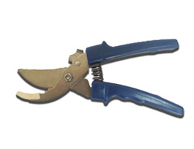 |  | 0 ₽ | 0 ₽ | 0 ₽

 |  |  |  |  |  |  |  | 0 | 0 ₽ | 0 ₽ | 0 ₽

Плоскорез
 |  |  |  |  |  |  |  |  | ПРОСЧИТАТЬ ЗАКАЗ
Наименование | Артикул | Кол-во в упак. | Ед. изм. | Оптовая цена от 100 т.р. с НДС | Оптовая цена от 300 т.р. с НДС | Оптовая цена от 1000 т.р. с НДС | Фото | кол-во | итого | итого | итого
 |  |  |  | №1 | №2 | №3 |  |  | №1 | №2 | №3
Плоскорезы
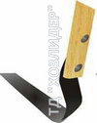
Плоскорез Лидер стандартный малый (М), б/ч | 100056 | 100 | шт. | 82.00 | 78.00 | 72.00 |  |  | 0 ₽ | 0 ₽ | 0 ₽
Плоскорез Лидер стандартный малый модерн.(М+), б/ч | 100057 | 100 | шт. | 90.00 | 87.00 | 80.00 |  |  | 0 ₽ | 0 ₽ | 0 ₽
Плоскорез Лидер стандартный малый (М) с черенком 1 сорт | 100058 | 100 | шт. | 163.00 | 156.00 | 143.00 |  |  | 0 ₽ | 0 ₽ | 0 ₽
Плоскорез Лидер стандартный малый модерн.(М+) с черенком 1 сорт | 100059 | 100 | шт. | 172.00 | 165.00 | 151.00 |  |  | 0 ₽ | 0 ₽ | 0 ₽
Плоскорез Лидер стандартный малый (М) с черенком высш. Сорт | 100060 | 100 | шт. | 200.00 | 192.00 | 176.00 |  |  | 0 ₽ | 0 ₽ | 0 ₽
Плоскорез Лидер стандартный малый модерн.(М+) с черенком высш. Сорт | 100061 | 100 | шт. | 209.00 | 201.00 | 184.00 |  |  | 0 ₽ | 0 ₽ | 0 ₽
Плоскорез Лидер стандартный средний (С), б/ч | 100062 | 80 | шт. | 94.00 | 90.00 | 83.00 |  |  | 0 ₽ | 0 ₽ | 0 ₽
Плоскорез Лидер стандартный средний модерн.(С+), б/ч | 100063 | 80 | шт. | 103.00 | 99.00 | 91.00 |  |  | 0 ₽ | 0 ₽ | 0 ₽
Плоскорез Лидер стандартный средний (С) с черенком 1 сорт | 100064 | 80 | шт. | 175.00 | 168.00 | 154.00 |  |  | 0 ₽ | 0 ₽ | 0 ₽
Плоскорез Лидер стандартный средний модерн.(С+) с черенком 1 сорт | 100065 | 80 | шт. | 184.00 | 177.00 | 162.00 |  |  | 0 ₽ | 0 ₽ | 0 ₽
Плоскорез Лидер стандартный средний (С) с черенком высш. Сорт | 100066 | 80 | шт. | 213.00 | 204.00 | 187.00 |  |  | 0 ₽ | 0 ₽ | 0 ₽
Плоскорез Лидер стандартный средний модерн.(С+) с черенком высш. Сорт | 100067 | 80 | шт. | 222.00 | 213.00 | 195.00 |  |  | 0 ₽ | 0 ₽ | 0 ₽
Плоскорез Лидер стандартный большой (Б), б/ч | 100068 | 60 | шт. | 100.00 | 96.00 | 88.00 |  |  | 0 ₽ | 0 ₽ | 0 ₽
Плоскорез Лидер стандартный большой модерн.(Б+), б/ч | 100069 | 60 | шт. | 109.00 | 105.00 | 96.00 |  |  | 0 ₽ | 0 ₽ | 0 ₽
Плоскорез Лидер стандартный большой (Б) с черенком 1 сорт | 100070 | 60 | шт. | 182.00 | 174.00 | 160.00 |  |  | 0 ₽ | 0 ₽ | 0 ₽
Плоскорез Лидер стандартный большой модерн.(Б+) с черенком 1 сорт | 100071 | 60 | шт. | 190.00 | 183.00 | 168.00 |  |  | 0 ₽ | 0 ₽ | 0 ₽
Плоскорез Лидер стандартный большой (Б) с черенком высш. Сорт | 100072 | 60 | шт. | 219.00 | 210.00 | 193.00 |  |  | 0 ₽ | 0 ₽ | 0 ₽
Плоскорез Лидер стандартный большой модерн.(Б+) с черенком высш сорт | 100073 | 60 | шт. | 228.00 | 219.00 | 201.00 |  |  | 0 ₽ | 0 ₽ | 0 ₽
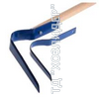
Плоскорез Лидер стандартный комбинированный (К), б/ч | 100074 | 50 | шт. | 175.00 | 168.00 | 154.00 |  |  | 0 ₽ | 0 ₽ | 0 ₽
Плоскорез Лидер стандартный комбинированный модерн.(К+), б/ч | 100075 | 50 | шт. | 193.00 | 185.00 | 170.00 |  |  | 0 ₽ | 0 ₽ | 0 ₽
Плоскорез Лидер стандартный комбинированный (К) с черенком 1 сорт | 100076 | 50 | шт. | 257.00 | 246.00 | 226.00 |  |  | 0 ₽ | 0 ₽ | 0 ₽
Плоскорез Лидер стандартный комбинированный модерн.(К+) с черенком 1 сорт | 100077 | 50 | шт. | 274.00 | 263.00 | 241.00 |  |  | 0 ₽ | 0 ₽ | 0 ₽
Плоскорез Лидер стандартный комбинированный (К) с черенком высш. Сорт | 100078 | 50 | шт. | 294.00 | 282.00 | 259.00 |  |  | 0 ₽ | 0 ₽ | 0 ₽
Плоскорез Лидер стандартный комбинированный модерн.(К+) с черенком высш сорт | 100079 | 50 | шт. | 312.00 | 299.00 | 274.00 |  |  | 0 ₽ | 0 ₽ | 0 ₽
Плоскорез Лидер прямой малый (М), б/ч | 100080 | 100 | шт. | 94.00 | 90.00 | 83.00 |  |  | 0 ₽ | 0 ₽ | 0 ₽
Плоскорез Лидер прямой малый модерн.(М+), б/ч | 100081 | 100 | шт. | 107.00 | 102.00 | 94.00 |  |  | 0 ₽ | 0 ₽ | 0 ₽
Плоскорез Лидер прямой малый (М) с черенком 1 сорт | 100082 | 100 | шт. | 175.00 | 168.00 | 154.00 |  |  | 0 ₽ | 0 ₽ | 0 ₽
Плоскорез Лидер прямой малый модерн.(М+) с черенком 1 сорт | 100083 | 100 | шт. | 188.00 | 180.00 | 165.00 |  |  | 0 ₽ | 0 ₽ | 0 ₽
Плоскорез Лидер прямой малый (М) с черенком высш. Сорт | 100084 | 100 | шт. | 213.00 | 204.00 | 187.00 |  |  | 0 ₽ | 0 ₽ | 0 ₽
Плоскорез Лидер прямой малый модерн.(М+) с черенком высш. Сорт | 100085 | 100 | шт. | 225.00 | 216.00 | 198.00 |  |  | 0 ₽ | 0 ₽ | 0 ₽
Плоскорез Лидер прямой большой (Б), б/ч | 100086 | 60 | шт. | 119.00 | 114.00 | 105.00 |  |  | 0 ₽ | 0 ₽ | 0 ₽
Плоскорез Лидер прямой большой модерн.(Б+), б/ч | 100087 | 60 | шт. | 132.00 | 126.00 | 116.00 |  |  | 0 ₽ | 0 ₽ | 0 ₽
Плоскорез Лидер прямой большой (Б) с черенком 1 сорт | 100088 | 60 | шт. | 200.00 | 192.00 | 176.00 |  |  | 0 ₽ | 0 ₽ | 0 ₽
Плоскорез Лидер прямой большой модерн.(Б+) с черенком 1 сорт | 100089 | 60 | шт. | 213.00 | 204.00 | 187.00 |  |  | 0 ₽ | 0 ₽ | 0 ₽
Плоскорез Лидер прямой большой (Б) с черенком высш сорт | 100090 | 60 | шт. | 238.00 | 228.00 | 209.00 |  |  | 0 ₽ | 0 ₽ | 0 ₽
Плоскорез Лидер прямой большой модерн.(Б+) с черенком высш. Сорт | 100091 | 60 | шт. | 250.00 | 240.00 | 220.00 |  |  | 0 ₽ | 0 ₽ | 0 ₽
Плоскорез Лидер прямой комбинированный (К), б/ч | 100092 | 40 | шт. | 207.00 | 198.00 | 182.00 |  |  | 0 ₽ | 0 ₽ | 0 ₽
Плоскорез Лидер прямой комбинированный модерн.(К+), б/ч | 100093 | 40 | шт. | 232.00 | 222.00 | 204.00 |  |  | 0 ₽ | 0 ₽ | 0 ₽
Плоскорез Лидер прямой комбинированный (К) с черенком 1 сорт | 100094 | 40 | шт. | 288.00 | 276.00 | 253.00 |  |  | 0 ₽ | 0 ₽ | 0 ₽
Плоскорез Лидер прямой комбинированный модерн.(К+) с черенком 1 сорт | 100095 | 40 | шт. | 313.00 | 300.00 | 275.00 |  |  | 0 ₽ | 0 ₽ | 0 ₽
Плоскорез Лидер прямой комбинированный (К) с черенком высш. Сорт | 100096 | 40 | шт. | 325.00 | 312.00 | 286.00 |  |  | 0 ₽ | 0 ₽ | 0 ₽
Плоскорез Лидер прямой комбинированный модерн.(К+) с черенком высш. Сорт | 100097 | 40 | шт. | 350.00 | 336.00 | 308.00 |  |  | 0 ₽ | 0 ₽ | 0 ₽
Плоскорез Лидер серповидный малый (М), б/ч | 100098 | 100 | шт. | 94.00 | 90.00 | 83.00 |  |  | 0 ₽ | 0 ₽ | 0 ₽
Плоскорез Лидер серповидный малый (М) с черенком 1 сорт | 100099 | 100 | шт. | 175.00 | 168.00 | 154.00 |  |  | 0 ₽ | 0 ₽ | 0 ₽
Плоскорез Лидер серповидный малый (М) с черенком высш. Сорт | 100100 | 100 | шт. | 213.00 | 204.00 | 187.00 |  |  | 0 ₽ | 0 ₽ | 0 ₽
Плоскорез Лидер серповидный большой (Б), б/ч | 100101 | 60 | шт. | 119.00 | 114.00 | 105.00 |  |  | 0 ₽ | 0 ₽ | 0 ₽
Плоскорез Лидер серповидный большой (Б) с черенком 1 сорт | 100102 | 60 | шт. | 200.00 | 192.00 | 176.00 |  |  | 0 ₽ | 0 ₽ | 0 ₽
Плоскорез Лидер серповидный большой (Б) с черенком высш. Сорт | 100103 | 60 | шт. | 238.00 | 228.00 | 209.00 |  |  | 0 ₽ | 0 ₽ | 0 ₽
Плоскорез Лидер серповидный комбинированный (К), б/ч | 100104 | 40 | шт. | 207.00 | 198.00 | 182.00 |  |  | 0 ₽ | 0 ₽ | 0 ₽
Плоскорез Лидер серповидный комбинированный (К) с черенком 1 сорт | 100105 | 40 | шт. | 288.00 | 276.00 | 253.00 |  |  | 0 ₽ | 0 ₽ | 0 ₽
Плоскорез Лидер серповидный комбинированный (К) с черенком высш. сорт | 100106 | 40 | шт. | 325.00 | 312.00 | 286.00 |  |  | 0 ₽ | 0 ₽ | 0 ₽

 |  |  |  |  |  |  |  | 0 | 0 ₽ | 0 ₽ | 0 ₽

